Übersichtskarte Los 5
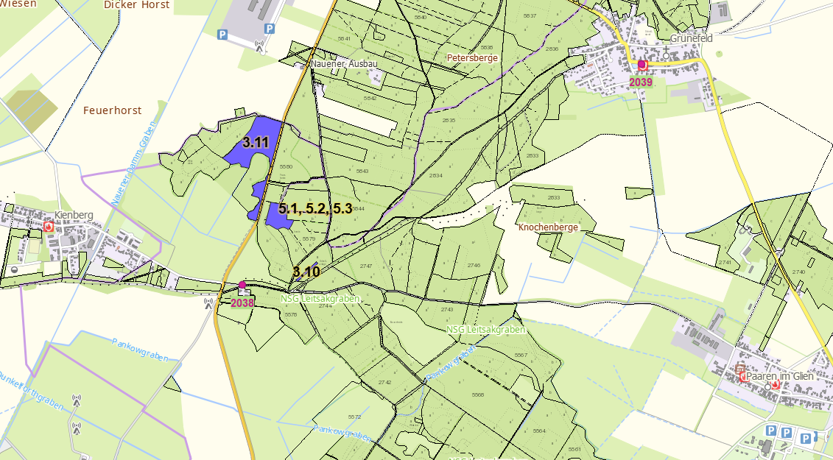
Übersichtskarte Los 5 |  | Revier: | Pausin | LFB-2026-025700-016

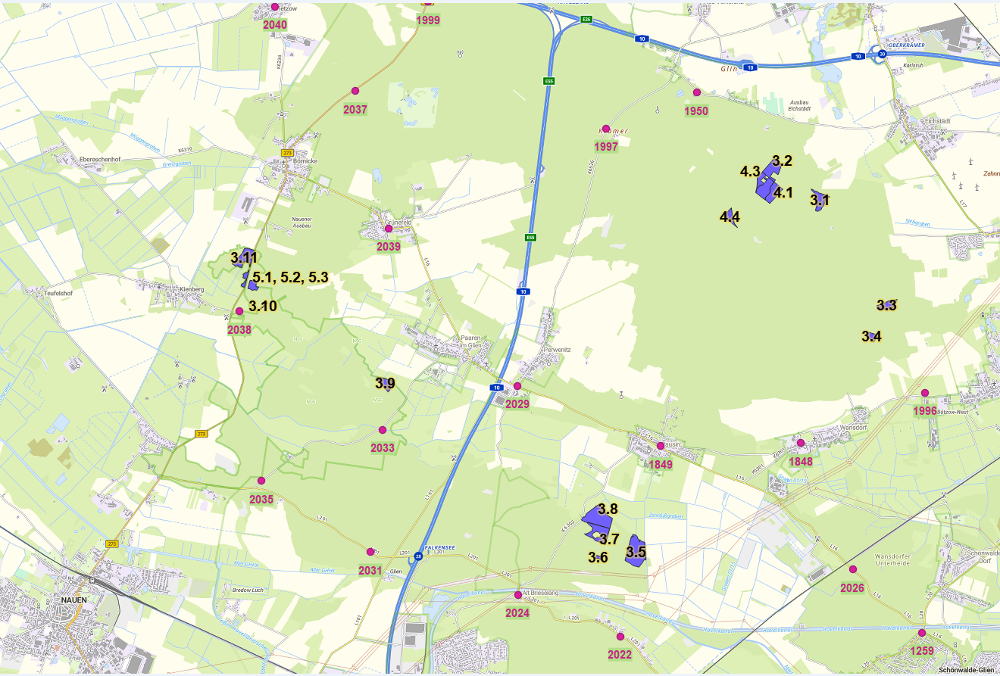

 | Rettungspunkt mit Nummer |  |  | Lage der Flächen
Detailkarte |  | Revier: | Pausin | Los: | 5

